상품제안서
라미 사파리 올블랙 네오스마트펜 | 상품코드: S24505

 |  |  |  |  |  |  | 02-713-8555 | www.synergygift.co.kr
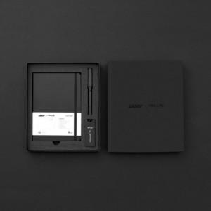 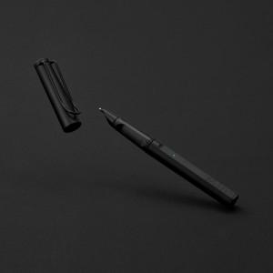

【상세/제작정보】 | 디지털 필기 신세계경험! 종이에 필기하면 즉시 전용앱으로 전송 필기검색, 녹음재생, 기록공유

【인쇄/포장옵션】 | 레이저 / 포장지포장

【공급단가】 | 수량 | 10~ | 50~ | 100~ | 300~ | 500~
*VAT별도 | 단품 | 169,600원 | 165,530원 | 160,100원 | 154,670원 | 150,600원
 | 세트 | 195,170원 | 190,480원 | 184,240원 | 177,990원 | 173,310원

【상품 URL】 | https://www.synergygift.co.kr:443/src/goods_detail.php?gdno=24505

